Sheet1
ASSISTANT SOFTWARE
www.assistant.com.vn

THÙNG PHỤ LIỆU

 | 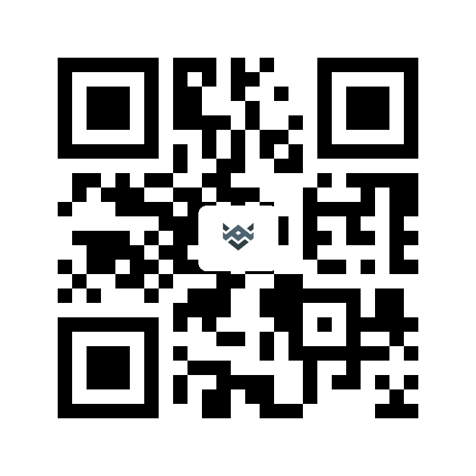

181219002

